Table 1
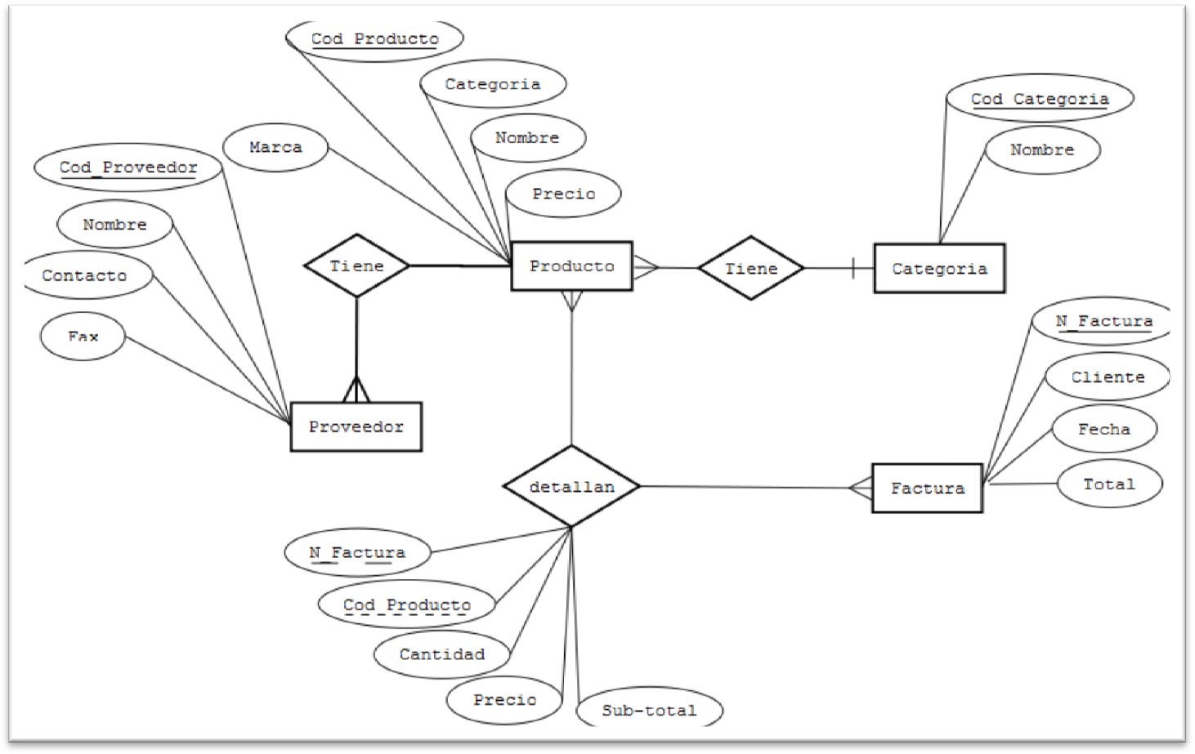
EJEMPLO DE UN DICCIONARIO DE DATOS UTILIZANDO EL SIGUIENTE DIAGRAMA ENTIDAD RELACIÓN.
Para Diseñar el Diccionario de datos toma en cuenta las siguientes recomendaciones.
1. Cada entidad del DER, pasa a ser una tabla del Diccionario de datos. 2. Los atributos de cada entidad pasan a ser sus respectivos campos en el Diccionario de datos. 3. Los atributos principales se definirán como Llaves Primarias en el Diccionario (PK) 4. Los atributos que hacen referencia a otro atributo en otra entidad son las Llaves Foraneas (FK)

5. Las Relaciones de muchos a muchos se convierten en tablas y sus atributos en campos.
TABLA O ENTIDAD | ATRIBUTO O CAMPO | TIPO DE DATO | LONGITUD | LLAVE PRIMARIA | DESCRIPCIÓN | TABLA O ENTIDAD FORÁNEA
Producto | Cod_Producto | Entero | 5 | PK | Código del Producto
 | Categoría | Entero | 5 | FK | Código de la categoría | Categorías(Cod_Categoria)
 | Cod_Proveedor | Entero | 5 | FK | Código del proveedor | Proveedor(Cod_Proveedor)
 | Nombre | Cadena | 50 |  | Nombre del producto
 | Precio | Decimal | - |  | Precio unitario del producto

Categorías | Cod_Categoria | Entero | 5 | PK | Código de la categoría
 | Nombre | Cadena | 50 |  | Nombre de la Categoría

Proveedores | Cod_Proveedor | Entero | 5 | PK | Código del Proveedor
 | Nombre | Cadena | 50 |  | Nombre del proveedor
 | Contacto | Cadena | 100 |  | Nombre de la persona de contacto
 | Fax | Numerico | 10 |  | Numero de Fax del proveedor

Factura | N_Factura | Entero | 5 | PK | Numero correlativo de la factura
 | Cliente | Cadena | 50 |  | Nombre del Cliente
 | Fecha | DATE | - |  | Fecha de la Compra
 | Total | Decimal | - |  | Total de la Compra

Detalle_Factura | N_Factura | Entero | 5 | FK | Número de la Factura | Factura(N_Factura)
 | Cod_Producto | Entero | 5 | FK | Código del Producto | Producto(Cod_Producto)
 | Cantidad | Entero | 3 |  | Cantidad de Producto
 | Precio | Decimal | - |  | Precio unitario del producto
 | Sub-total | Decimal | - |  | Subtotal de la cantidad por el precio

